2019_01_data
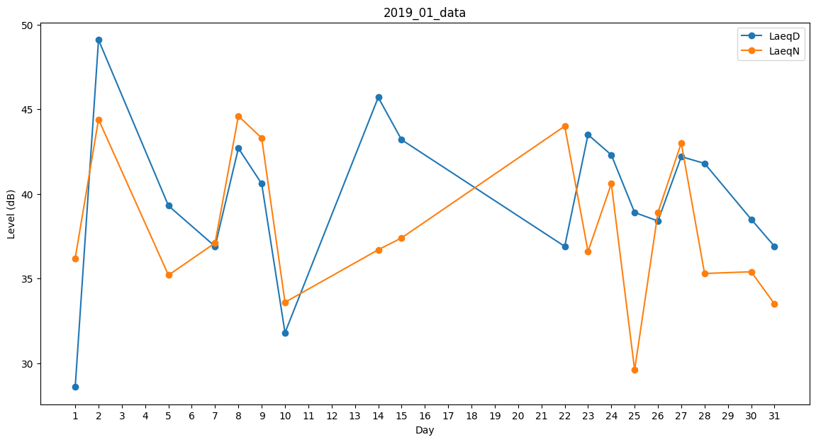
Day | LaeqD | LaeqN
1 | 28.6 | 36.2
2 | 49.1 | 44.4
3 | 41.8 | 0
4 | 30.5 | 0
5 | 39.3 | 35.2
6 | 0 | 29.6
7 | 36.9 | 37.1
8 | 42.7 | 44.6
9 | 40.6 | 43.3
10 | 31.8 | 33.6
11 | 0 | 32.2
12 | 0 | 33.3
13 | 30.6 | 0
14 | 45.7 | 36.7
15 | 43.2 | 37.4
16 | 32.5 | 0
17 | 0 | 27.6
18 | 41.1 | 0
19 | 0 | 31.3
20 | 0 | 0
21 | 26.4 | 0
22 | 36.9 | 44
23 | 43.5 | 36.6
24 | 42.3 | 40.6
25 | 38.9 | 29.6
26 | 38.4 | 38.9
27 | 42.2 | 43
28 | 41.8 | 35.3
29 | 0 | 0
30 | 38.5 | 35.4
31 | 36.9 | 33.5

